테스트 케이스별 결과 화면
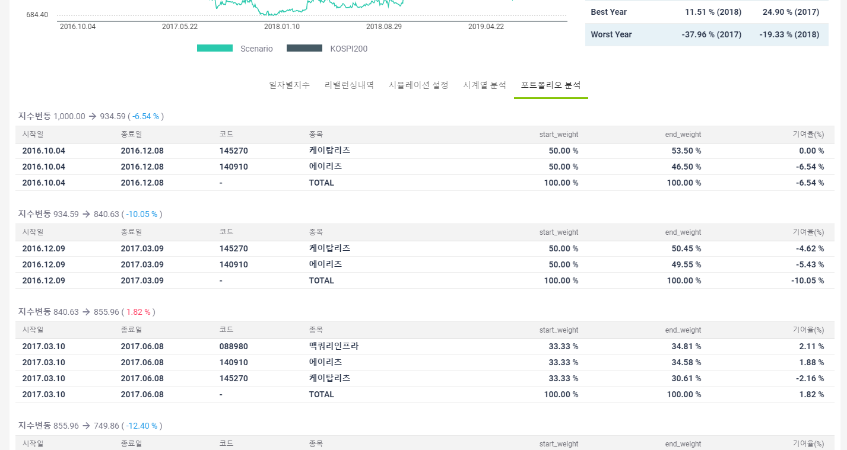
ETP 플랫폼 구축 |  |  |  | 단위테스트 결과서
단위테스트 ID | UT-SIMUL-RESULT-04 | 단위테스트명 | 시뮬레이션 결과_시계열분석
업무구분 | SIMUL | 작성자 | 최병국

1. 시계열분석이 제대로 노출되는지 확인한다.
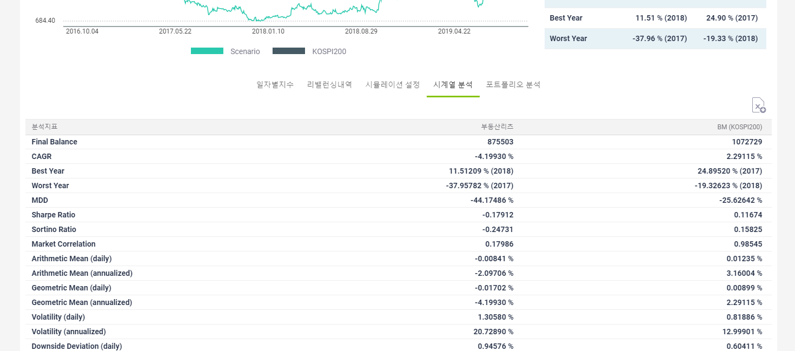

2. 포트폴리오분석이 제대로 노출되는지 확인한다.

